상품제안서
라이트핏 블랙골드그립 3단수동 암막양우산+송월타올뉴라이트무지150g 세트 | 상품코드: S43738

 |  |  |  |  |  |  | 02-713-8555 | www.synergygift.co.kr
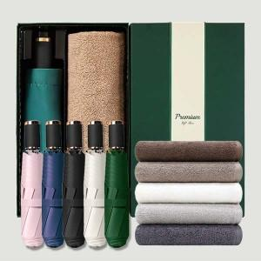

【상세/제작정보】 | <span style="font-size: 12pt;">*50세트이상 구매시 우산 손잡이 레이저1도인쇄 무료</span>

【인쇄/포장옵션】 | 실크, 자수, 우산원단1도인쇄 / 포장지포장

【공급단가】 | 수량 | 50~ | 100~ | 500~ | 1,000~ | 2,000~
*VAT별도 | 단가 | 12,810원 | 12,120원 | 11,530원 | 11,240원 | 11,040원

【상품 URL】 | https://www.synergygift.co.kr:443/src/goods_detail.php?gdno=43738

